Tabla dinámica
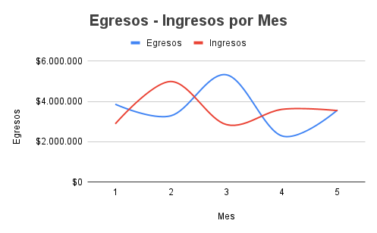

Donaciones

